Sheet2
 |  |  |  |  | فهرس

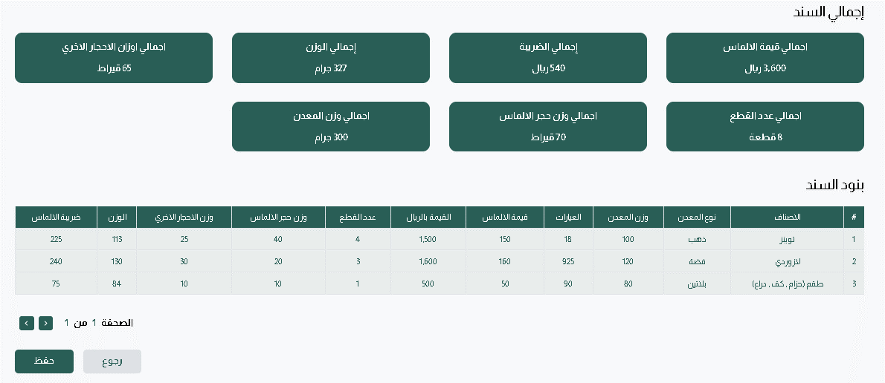
 | هل معامل الضرب نفس فكره نسبه لاضافه بعد اما بنضربه بنجمع ع القيمه الاصليه |  |  | معامل الضرب | 2 | نسبه الاضافه | 200%

 |  |  |  | معامل التحويل | 10 | المصاريف الاضافيه | 15%

 |  |  |  | ضريبه القيمه المضافه |  | 15%

السند

 | الصنف | نوع المعدن | العيارات | وزن المعدن | قيمه الالماس | القيمه بالريال | عدد القطع | وزن حجر الالماس | وزن الاحجار الاخري | اجمالي الوزن ب الجرام | ضريبه الالماس

 | تونز | ذهب | 18 | 100 | 150 | 1500 | 4 | 40 | 25 | 113 | 225
 | لازوردي | فضه | 925 | 120 | 160 | 1600 | 3 | 20 | 30 | 130 | 240
 | طقم (حزام , كف , دراع) | بلاتين | 62 | 80 | 50 | 500 | 1 | 10 | 10 | 84 | 75

 |  | مثال 1

القطعه

 | الصنف | وزن المعدن | تكلفه القطعه بعمله المورد | معامل التحويل | مصاريف اضافيه | التكلفه | سعر البيع

 | تونز | 100 | 150 | 20 | 25% | 3750 | 11250 |  | العمليه الحسابيه
 |  |  |  |  |  |  |  |  |  | .
 | عدد القطع |  |  |  |  |  |  |  | التكلفه | ت. القطعه بالريال + مصاريف اضافيه
 | 4
الحجر |  |  |  |  |  |  |  |  | ت القطعه بالريال | ت. القطعه * م. التحويل
 |  |  |  |  |  | مصاريف اضافيه | ت القطعه بالريال * نسبه مصاريف اضافيه
 | نوع الحجر | عدد الاحجار | وزن الحجر بالقيراط | وزن الحجر بالجرام

 | الماس | 3 | 40 | 8 |  | سعر البيع | التكلفه * هامش الربح
 | كهرمان | 3 | 25 | 5
 |  |  |  |  |  | هامش الربح | بيتحدد من تاسيس النظام
 |  | حجر مضاف | حجر غير مضاف

 | تفاصيل توزيع الاحجار
 | حجر الماس | حجر كهرمان | وزن المعدن | سعر القطعه (بعمله المورد)
 | وزن حجر مضاف 15 | وزن حجر غير مضاف 5 | 30 | 45
 | وزن حجر غير مضاف 10 | وزن حجر مضاف 10 | 35 | 40
 | وزن حجر غير مضاف 15 | 0 | 15 | 35
 | 0 | وزن حجر مضاف 10 | 26 | 30
 |  |  | 106 | 150

 |  | مثال 2

القطعه

 | الصنف | وزن المعدن | تكلفه القطعه بعمله المورد | معامل التحويل | مصاريف اضافيه | التكلفه | سعر البيع

 | لازوردي | 120 | 160 | 10 | 10% | 1760 | 5280 | 26400

 | عدد القطع
 | 3
الحجر
 |  |  |  |  |  |  |  | 1760
 | نوع الحجر | عدد الاحجار | وزن الحجر بالقيراط | وزن الحجر بالجرام

 | الماس | 2 | 20 | 4
 | الماس | 4 | 30 | 6

 |  | حجر مضاف | حجر غير مضاف |  |  |  |  |  | استفسارات

 |  |  |  |  |  |  |  |  | هل ممكن القطعه تترقم بدون حجر الماس
 |  |  |  |  |  |  |  |  | حجر الالماس بيتعامل نفس معامله الاحجار الاخري من حيث المضاف والغير مضاف
المعاينه | تفاصيل توزيع الاحجار |  |  |  |  |  |  |  | عدد الاحجار مش بتسمع معايا ف حاجه
 | حجر الماس | حجر كهرمان | وزن المعدن | سعر القطعه (بعمله المورد) |  |  |  |  | القيمه في ص اداره الهويات دي التكلفه ولا هامش الربح
عدد 2 قطعه | وزن حجرغير مضاف 20 | وزن حجر غير مضاف 5 | 50 | 60
عدد 3قطعه | 0 | وزن حجر مضاف 25 | 40 | 50
 | 0 | 0 | 34 | 50

 |  |  | 124 | 160

 |  | مثال 3

القطعه

 | الصنف | وزن المعدن | تكلفه القطعه بعمله المورد | معامل التحويل | مصاريف اضافيه | التكلفه | سعر البيع

 | لازوردي | 80 | 50 | 5 | 20% | 300 | 900

 | عدد القطع
 | 1
الحجر

 | نوع الحجر | عدد الاحجار | وزن الحجر بالقيراط | وزن الحجر بالجرام

 | مينا | 1 | 10 | 2
 | فيروز | 2 | 10 | 2

 |  | حجر مضاف | حجر غير مضاف

المعاينه

 | تفاصيل توزيع الاحجار
 | حجر الماس | حجر كهرمان | وزن المعدن | سعر القطعه (بعمله المورد)
 | وزن حجر مضاف 10 | وزن حجر مضاف 10 | 80 | 50

 |  |  | 80 | 50

